Sheet2
一、安装zookeeper

注意：安装前需要本机把java的jdk安装好，具体安装步骤百度一下。

下载zookeeper：http://mirrors.hust.edu.cn/apache/zookeeper/

我下载的是zookeeper-3.5.2-alpha.tar.gz，解压到E盘如下图：

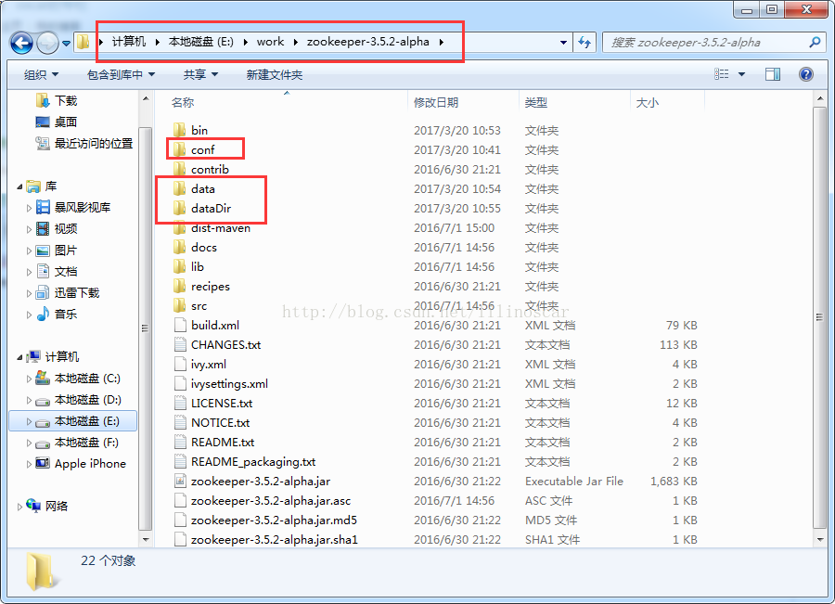

将E:\work\zookeeper-3.5.2-alpha\conf文件下的 zoo_sample.cfg 文件名改成 zoo.cfg，用记事本打开 zoo.cfg文件，修改dataDir的值路径，将dataDir=/tmp/zookeeper改成dataDir=E:\work\zookeeper-3.5.2-alpha\data，data的文件夹可以自己先创建，下图对比：

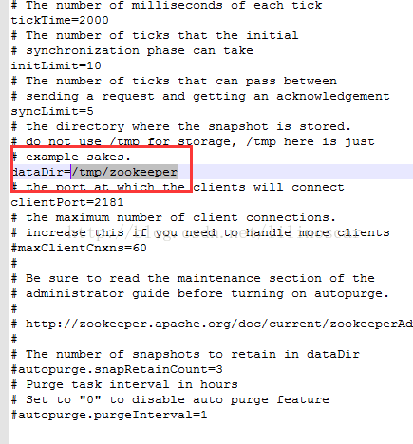
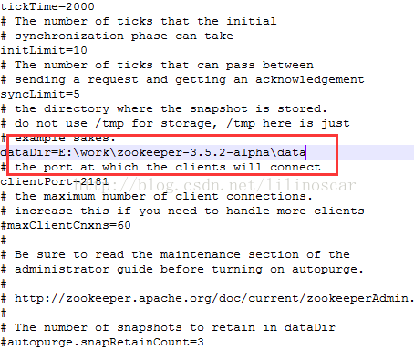

还有就是添加系统变量（有些博客没有提到这个步骤，我是添加了）

系统变量：
ZOOKEEPER_HOME：E:\work\zookeeper-3.5.2-alpha
PATH: %ZOOKEEPER_HOME%\bin;

启动zookeeper
1.打开新的cmd,输入：cd /d E:\work\zookeeper-3.5.2-alpha\bin
2.在此窗台继续输入：zkServer.cmd 就能启动zookeeper（图2）

3.查看是否启动，打开cmd，输入：netstat -ano|findstr "2181" 端口查到，就说明已经启动

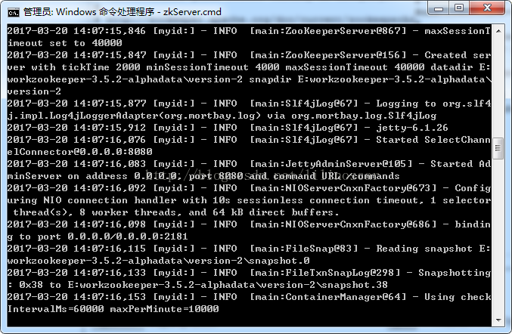

二、安装kafka

下载地址：http://kafka.apache.org/downloads.html

将下载安装包kafka_2.12-0.10.2.0.tgz解压到E盘，找到config文件夹下的server.properties文件，用记事本打开，将log.dirs的值改成log.dirs=E:\work\kafka_2.12-0.10.2.0\kafka-logs

启动Kafka
1.打开新的cmd，输入：cd /d E:\work\kafka_2.12-0.10.2.0
2.在此窗台继续输入：.\bin\windows\kafka-server-start.bat .\config\server.properties

如下图：

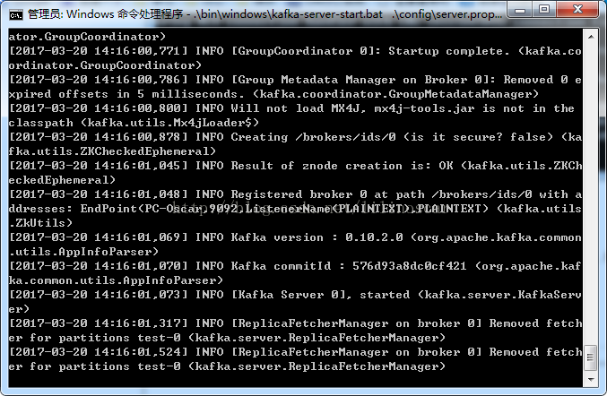

创建Topic：test
1.打开新的cmd ，输入：cd /d E:\work\kafka_2.12-0.10.2.0\bin\windows
2.在此窗台继续输入：kafka-topics.bat --create --zookeeper localhost:2181 --replication-factor 1 --partitions 1 --topic test
3.此窗口会显示：Created topic “test” 表示创建成功

如下图（因为之前创建过了）：

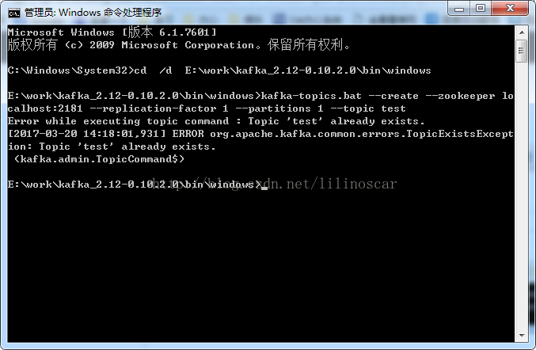

创建生产者Producer
1.打开新的cmd ，输入：cd /d E:\work\kafka_2.12-0.10.2.0\bin\windows
2.在此窗台继续输入：kafka-console-producer.bat --broker-list localhost:9092 --topic test

如下图：

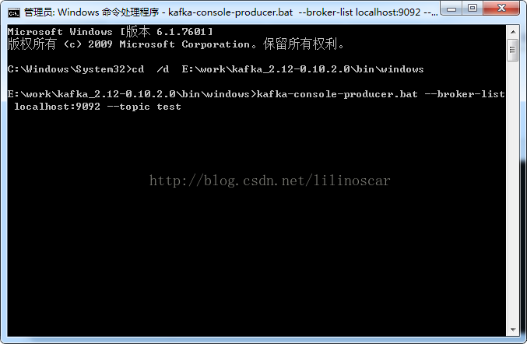

创建生产者Consumer
1.打开新的cmd ，输入：cd /d E:\work\kafka_2.12-0.10.2.0\bin\windows
2.在此窗台继续输入：kafka-console-consumer.bat --zookeeper localhost:2181 --topic test

如下图：

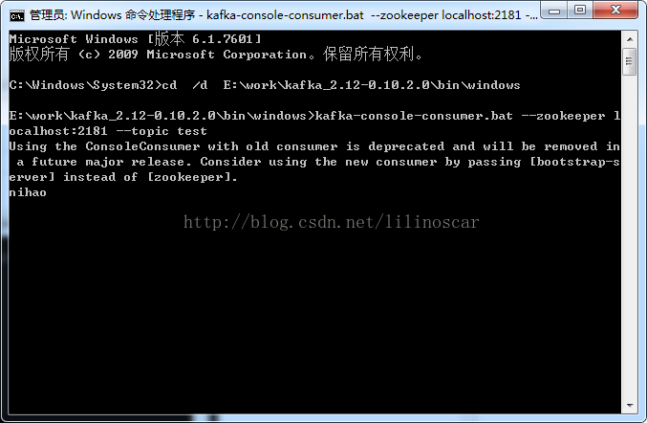

如何发送消息
1.在创建生产者Producer窗口输入：nihao
2.按回车键
3.在创建生产者Consumer窗口就能收到信息：nihao

如下图：

